ВОР
 |  |  |  |  |  | Приложение №1

ВЕДОМОСТЬ ОБЪЕМОВ РАБОТ ПО ИЗГОТОВЛЕНИЮ И МОНТАЖУ ВЫВЕСОК НА ФАСАД ПО ОБЪЕКТУ:
«Школа 21 на пр.Притомский г.Кемерово"

Номер п/п | Наименование работы | Визуализация | Ед. изм. | Объем | Примечение
1 | Установка: световые буквы день/ночь, размеры 11030х1190мм. | 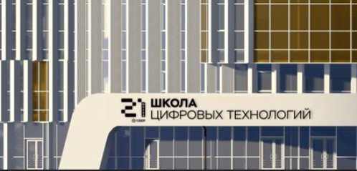 | шт | 2 | Лицевую часть букв выполнить из молочного акрила, оклеить плёнкой "день/ночь". Борта из ПВХ. Задник - ПВХ. Внутри букв установить светодиодные модули и блоки питания. Буквы монтируются на существующий фасад.
2 | Установка: логотип день/ночь на металлической раме размерами 2000х2570мм. | 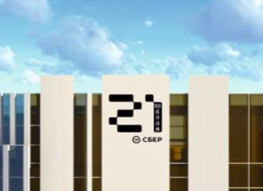 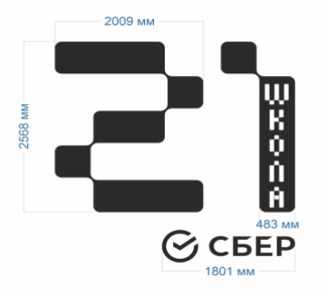 | шт | 1 | Лицевую часть логотипа выполнить из молочного акрила, оклеить плёнкой день/ночь. Борта из ПВХ, оклеить плёнкой. Задник - ПВХ. Внутри конструкции установить светодиодные модули и блоки питания. Логотип и буквы смонтировать на раме из профильной трубы, окрашенной попрошковой краской в цвет здания.

Примечание:
Предоставить техническое задание на закладные детали, используемые в конструкциях для их крепления.
Предоставить техническое задание о необходимой питающей нагрузке, указать марки и сечения питающего кабеля.

